Вишлист
Мануал по ублажению меня подарками & «Хули мне подарить?»
❗ «Выбрали позицию — чиркните галочку в столбце „Резерв“, чтобы не было сюрпризов~» ❗
Фото | Название | Ссылка | Цена | ❗Резерв❗ | Статус
 | 🏎️ Любой набор LEGO из серии Speed Champions / LEGO Technic / Cars | 1. SpeedChampions // Technic | ~80 – 400 zł | FALSE | Свободно
 | Maison Margiela REPLICA - Подарочный набор | MM REPLICA zestaw upominkowy | notino.pl | 496,00 zł | FALSE | Свободно
 | Yves Saint Laurent MYSLF - 60 / 100 ml | SL MYSLF - Notino.pl | 284,72 / 383,60 zł | FALSE | Свободно
 | Подарочная карта Zalando.pl | Digital gift card - Welcome To The World | ~ – ~ | FALSE | Свободно
 | Подарочная карта Notino.pl | Digital gift card - Notino.pl | ~ – ~ | FALSE | Свободно
 | Подарочная карта Steam | store.steampowered.com | ~ – ~ | FALSE | Свободно
 | Подарочная карта AirBnB (Поле "E-mail odbiorcy" ➔ t3kilov@gmail.com) | Karta Podarunkowa - AirBnB | ~ – ~ | FALSE | Свободно
 | Чехол из алюминия в стиле RIMOWA, серебристый цвет (iPhone 16 Pro Max) | iPhone Pro Max Cases | 379,00 zł | FALSE | Свободно
 | Rituals Homme Kit | Rituals Homme - Sephora.pl | 169,00 zł | FALSE | Свободно
 | Оперативка RAM ADATA XPG Gammix D30 DDR4 2x8GB 3200MHz 16GB | ADATA XPG Gammix - Allegro.pl | 479,99 zł | FALSE | Свободно
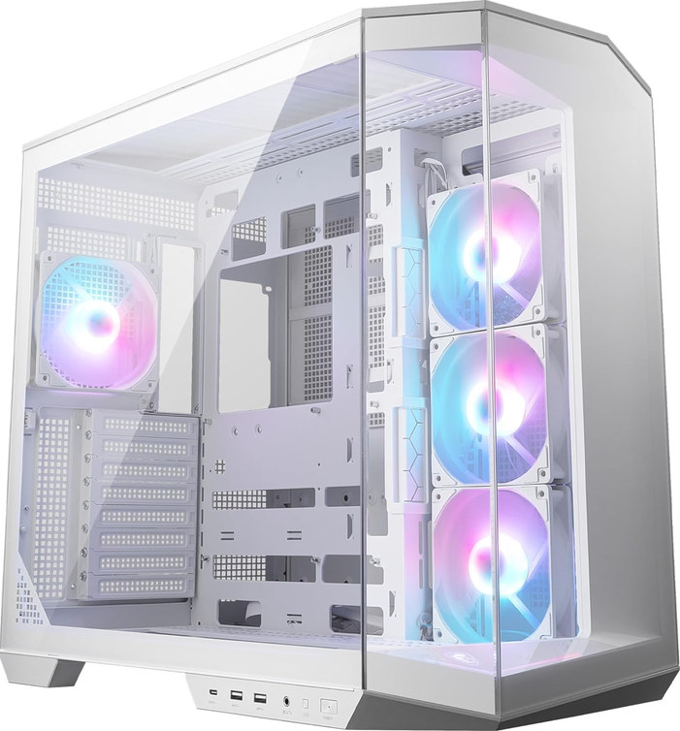 | Корпус MSI MAG PANO 100R PZ WHITE ATX | MSI MAG PANO 100R - Amazon.pl | 448,98 zł | FALSE | Свободно
 | JBL Charge 6 | JBL Charge 6 - MediaExpert | 448,99 zł | FALSE | Свободно
 | Двухканальная звуковая карта Scarlett Solo 4-го поколения с разъемом USB-C | Focusrite Scarlett SOLO 4th Gen | 429,00 zł | FALSE | Свободно
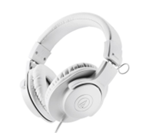 | Студийные наушники AUDIO-TECHNICA ATH-M20X Белого цвета | AUDIO-TECHNICA - MediaExpert.pl | 259,00 zł | FALSE | Свободно
 | Коврик LOGITECH Pro X Control | Pro X Control - Media Expert | 299,99 zł | FALSE | Свободно
 | Клавиатура Logitech G Pro X TKL Lightspeed Magenta / Розовая | G Pro X TKL Lightspeed Tactile Magenta | 699,00 zł | FALSE | Свободно
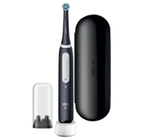 | Премиальная зубная щетка ORAL B iO 4 | ORAL B - Empik.com | 339,99 zł | FALSE | Свободно
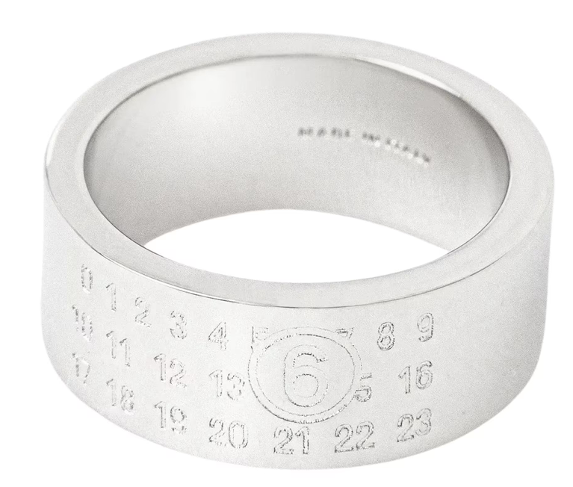 | MM6 Maison Margiela Кольцо с цифрами (Размер 7 IT - 46mm) | MM6 - www.showroom.pl | 743,00 zł | FALSE | Свободно
 | Какая-нибудь цепочка, кольцо или подвеска. Предпочтительно серебристый цвет, минимализм, что-то массивное/в стиле готики. Можно одну вещь, не обязательно комплект. | Любая ювелирка / Trendhim.pl / Прочее | ~ – ~ | FALSE | Свободно
 | Что-нибудь рофельное или с каким-нибудь тупым принтом. Крч, любая бесполезная вещь, которая почему-то смешная | Spreadshirt.pl // Allegro.pl // Empikfoto.pl | 25 – 200 zł | FALSE | Свободно

